فصل 7
کارهای فولادی با میلگرد:
آرماتور گذاری پی:
ردیف | نوع آرماتور | مصرف | مقدار (متر) | تعداد | وزن واحد طول | بهای واحد | قیمت (ریال)
1 | 16 | پی منفرد | 57.2 | 5 | 1.58kg/ | 6360 | 2873957

2 | 16 | پی منفرد | 35.6 | 2 | 1.58 | 6360 | 715475
3 | 16 | پی منفرد | 45.8 | 1 | 1.58 | 6360 | 460235
4 | 18 | پی نواری | 167.9 | 1 | 2 | 6360 | 2135688
5 | 10 | پی نواری | 179 | 1 | 0.617 | 8000 | 883544
6 | 14 | شناژ | 390 | 1 | 1.21 | 6360 | 3001284
7 | 8 | شناژ | 408.4 | 1 | 0.395 | 8000 | 1290544
 |  |  |  |  | جمع | 11360727

محاسبه میلگرد تیرچه ها در سقف ها:
ردیف | نوع تیرچه | محل کارگذاری | متراژ | جمع متراژ
1 | J-1 | همکف و اول | 154 | 231
2 | J-1 | دوم | 77
3 | J-2 | همکف و اول | 196
4 | J-2 | دوم | 73.5 | 290
5 | J-2 | خرپشته | 20.5
6 | J-4 | همکف و اول و دوم | 279 | 279

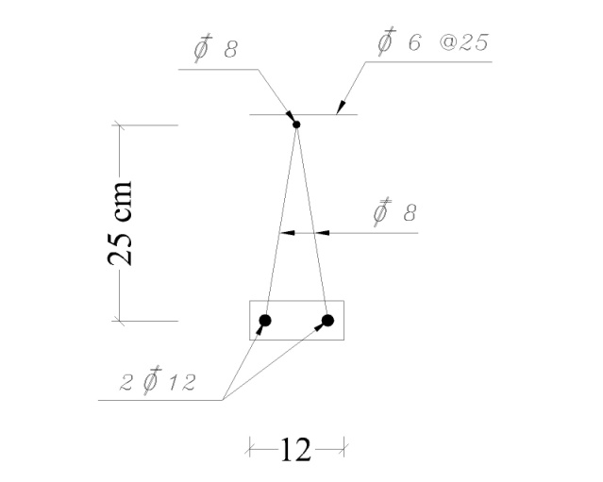

تیرچه J-1:

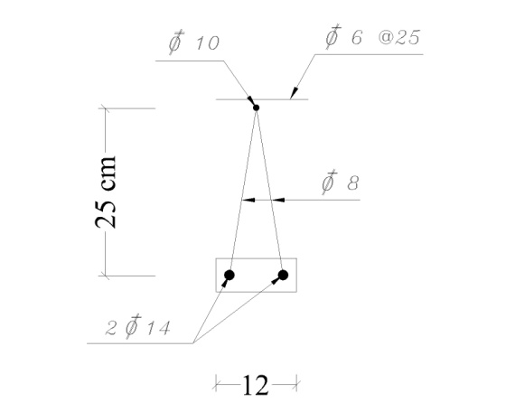
تیرچه J-2:

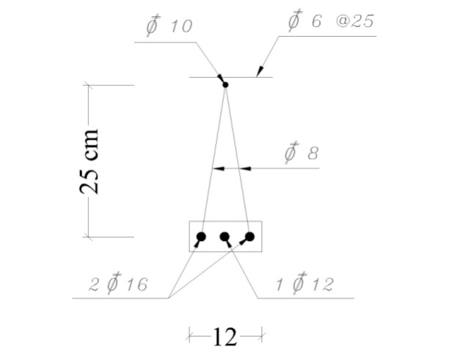
تیرچه J-4:

در ضمن در تمامی سقف های تیرچه گذاری شده
6 در فواصل 25 سانتی متری در خلاف جهت تیرچه ها بمنظور آرماتور افت و حرارت جاگذاری شده است .
ردیف | نوع آرماتور | مقدار (متر) | وزن واحد طول | بهای واحد | قیمت (ریال)
1 | 8 | 2431 | 0.395 | 8000 | 7681960
2 | 10 | 569 | 0.617 | 8000 | 2808584
3 | 12 | 741 | 0.888 | 6360 | 4184931
4 | 14 | 580 | 1.21 | 6360 | 4463448
5 | 16 | 558 | 1.58 | 6360 | 5607230
6 | 6 | 1533 | 0.222 | 8000 | 2722608
 |  |  | جمع | 27468761

 |  |  |  |  |  |  | هزینه نهایی
 |  |  |  |  |  |  | 38829488

فصل 10
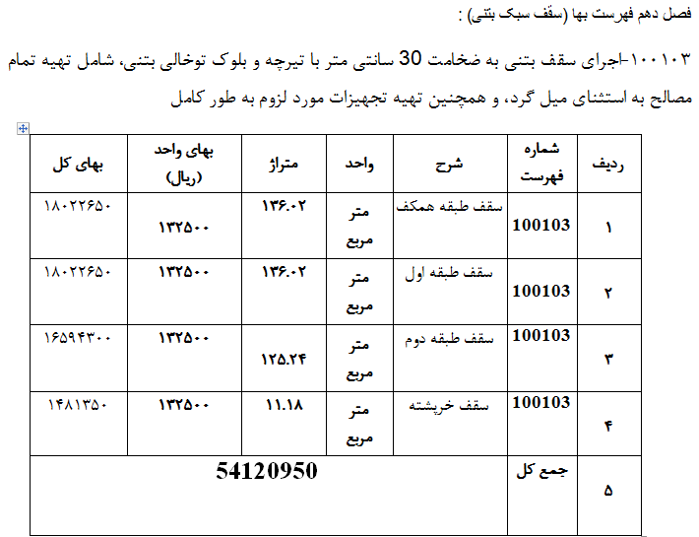

فصل18
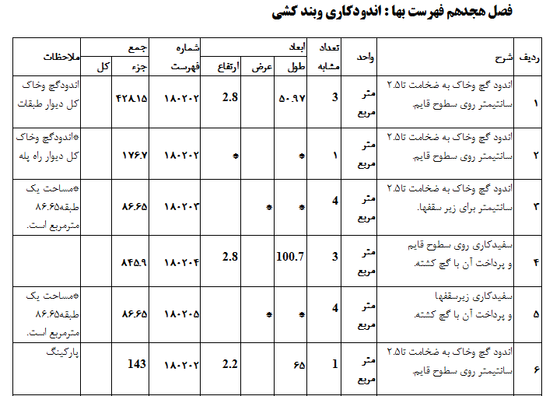

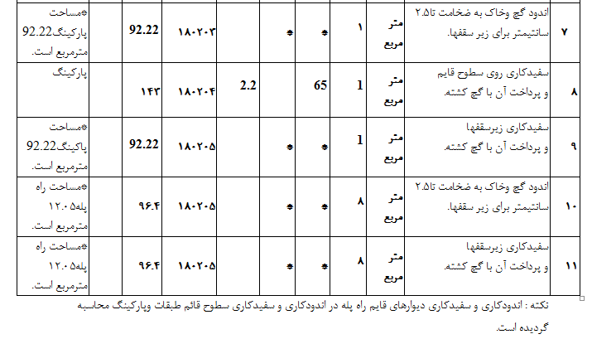

فصل 25
